Mockup

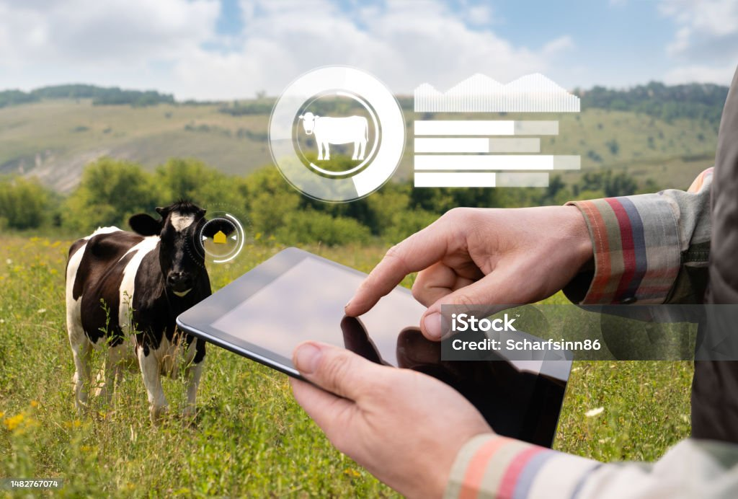

Modulos
Blog
contacto

